公表用
 |  | 別紙

大阪・光の饗宴2025 アンケート調査結果
 | ※各プログラムにて行ったアンケート調査をまとめたもの（回答数4,141）
●「大阪・光の饗宴2025」はいかがでしたか

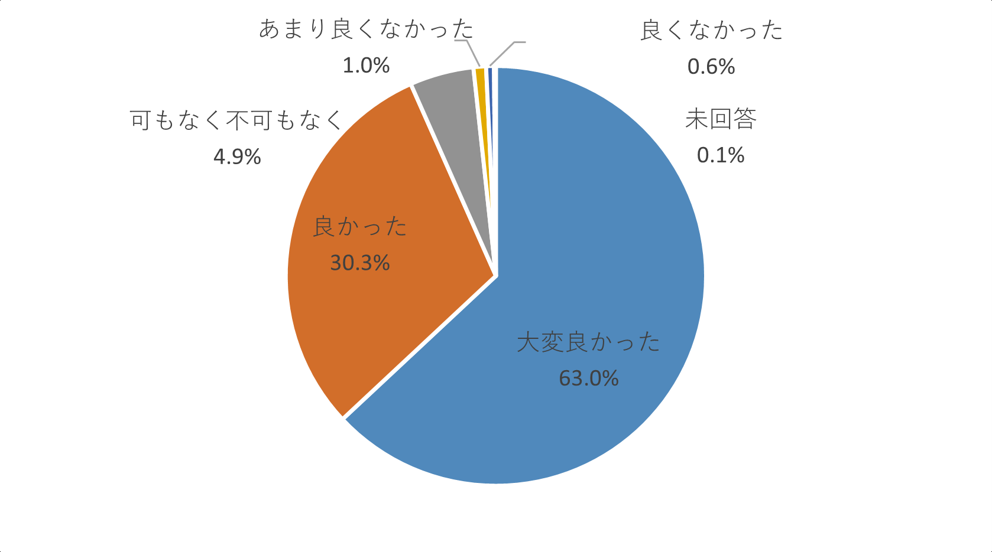

約93%が「大変良かった」「良かった」と回答した。

